اعمال الموقع
الرقم | البند | الوصف | الكمية | وحدة القياس | سعر الوحدة | الإجمالي | لقطات توضيحية
1 |  | اعمال تجهيز الموقع
1 | محيط موقع العمل | توريد وتركيب هوردينج ( مؤقت) محيط بكامل نطاق منطقة العمل لعزلها وتأمينها أثناء التنفيذ، شاملاً الهيكل الحامل والألواح، مع تنفيذ الطباعة الإعلانية على الواجهة الخارجية وفقاً للتصميم والألوان والمقاسات المعتمدة. | 1 | L.S
2 | عام للموقع | أعمال فك وإزالة وحدات العرض القائمة حالياً بالموقع دون الإضرار بها، ثم تغليفها وتحميلها ونقلها إلى موقع التخزين المحدد داخل مدينة الرياض، بالتنسيق المسبق مع العميل وتحت إشرافه. ويشمل البند جميع أعمال الفك والمناولة والنقل والعمالة والمعدات اللازمة لإتمام العمل وتسليم الوحدات سليمة بموقع التخزين. | 1 | L.S
3 | عام للموقع | أعمال تكسير الأرضيات وكل ما يتعارض مع المخططات المعتمدة، وتجميع المخلفات والأنقاض الناتجة وترحيلها خارج الموقع إلى المكبّات المخصصة، شاملاً توريد حاويات الأنقاض سعة 20 ياردة وأعمال النظافة الدورية للموقع أثناء التنفيذ. ويشمل البند جميع أعمال العمالة والمعدات والنقل والترحيل اللازمة لإتمام العمل وتسليم الموقع نظيفاً لبداية الاعمال. | 1 | L.S
4 | عام للموقع | أعمال معمارية بما يتماشى مع التصميم الجديد لمنطقة المكياج، ويشمل البند: • تنفيذ التعديلات المعمارية اللازمة لتتوافق مع التصميم الجديد لمنطقة المكياج وفق المخططات المعتمدة. • عمل فاصل معماري بين منطقة المستودع ومنطقة القهوة مع مراعاة المقاسات الموضحة في المخططات المعتمدة، شاملاً أعمال الإنشاء واللياسة والتشطيب. • عمل فتحة باب في جدار المستودع مع مراعاة المقاسات الموضحة في المخططات المعتمدة، شاملاً أعمال العتب واللياسة والتشطيب اللازمة. • عمل فاصل معماري بين منطقة الهدايا وغرفة الأمن مع مراعاة المقاسات الموضحة في المخططات المعتمدة، شاملاً أعمال الإنشاء واللياسة والتشطيب. | 1 | L.S |  |  | 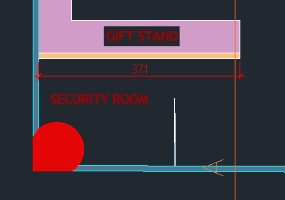
5 | عام للموقع | عمل نظافة عميقة وشاملة للموقع بواسطة شركة نظافة متخصصة قبل مرحلة ترتيب المنتجات، ويشمل البند: • تنظيف الأرضيات وجميع الأسطح. • تنظيف الوحدات والأرفف والكاونترات. • تنظيف الزجاج والواجهات. • إزالة الأتربة وبقايا أعمال التنفيذ والمواد اللاصقة والدهانات. • تسليم الموقع نظيفاً وجاهزاً لبدء ترتيب المنتجات. | 1 | L.S
 |  | الإجمالي
2 |  | تأسيس الكهرباء
1 | تأسيس الكهرباء للموقع | أعمال توريد وتركيب وتأسيس نقاط الكهرباء والداتا (الأرضية والجدارية والسقفية) وفق المقاسات المعتمدة في المخططات المرسلة، ويشمل البند: • تأسيس نقاط التغذية لوحدات العرض والإنارة والأسقف المشدودة. • توريد وتركيب الأفياش ومفاتيح الإنارة. • ربط الكهرباء باللوحة الرئيسية وفق الأحمال المطلوبة. • تأسيس الإضاءة المخفية للجزء العلوي. • ملاحظة: قد تتم الاستفادة من بعض نقاط الكهرباء القائمة وإعادة استخدامها، كما قد يُغلق بعضها الآخر، ويُنفّذ البند وفق حالة الموقع في وضعه الراهن. ويشمل البند كافة التمديدات والتوصيلات اللازمة لتحقيق التصميم المطلوب على الوجه الأكمل، وعلى المقاول تقديم مخطط كهرباء واضح ومعتمد لتحديد أي تعارضات قبل البدء في التنفيذ. | 100 | عدد
 |  | الإجمالي
3 |  | تأسيس السباكة
1 | تأسيس السباكة للموقع | أعمال تأسيس نقطة تغذية (مياه) وصرف للمجلى الخاص بمنطقة القهوة، شاملاً توريد وتمديد المواسير والوصلات اللازمة للتغذية والصرف حتى نقاط التوصيل القائمة، مع أعمال التشطيب واختبار التوصيلات والتأكد من سلامتها وعدم تسرّبها، وتسليمها جاهزة للتشغيل وفقاً للمخططات . | 1 | عدد
 |  | الإجمالي
4 |  | اعمال البلاط و الارضيات
1 | عام للموقع | أعمال توريد وتركيب بلاط بورسلين للأرضيات مقاس 100×100 سم حسب العينة المعتمدة، ويشمل البند: • توريد وتركيب البورسلين وفق المخططات المرسلة والعينة المعتمدة. • عمل ترويبة بنفس لون البلاط مع تركيب فواصل 2 مم. • تنفيذ فواصل حركة بعرض 1 سم من الاستيل بحيث لا يتجاوز أقصى بُعد بين الفواصل 5.5 م، وفق عينة الفاصل المعتمدة. • تجهيز الأرضية للتبليط بما يشمل أعمال الدفان أو أي تجهيزات أخرى لازمة لضمان إنجاز البند على الوجه المطلوب. • يشمل البند جميع المواد والمصنعيات وأعمال التوريد والتركيب اللازمة لإتمام العمل وتسليمه مكتملاً. | 370 | متر مربع |  |  | 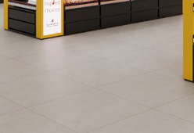
2 | عام للموقع | توريد وتركيب فاصل بلاط أرضيات بالمتر الطولي من الألمنيوم باللون الأسود حسب العينة المعتمدة، يُركّب كفاصل بين الأرضيات القديمة والجديدة، شاملاً جميع المواد والمصنعيات وأعمال التوريد والتركيب اللازمة لإتمام العمل وتسليمه مكتملاً. | 40 | متر طولي
 |  | الإجمالي
5 |  | اعمال الجبس
1 | عام للموقع | توريد وتنفيذ أعمال جبس بورد مدهون خلف العمود وعلى جانبي الوحدات مع هيكل حديد حامل، ويشمل البند: • توريد وتركيب هيكل حديد (معالج/مجلفن) حامل لألواح الجبس بورد خلف العمود وعلى جانبي الوحدات وفق المخططات والمقاسات المعتمدة. • توريد وتركيب ألواح الجبس بورد على الهيكل مع معالجة الفواصل والزوايا وتجهيز الأسطح. • يشمل البند جميع المواد والمصنعيات وأعمال التوريد والتركيب اللازمة لإتمام العمل وتسليمه مكتملاً. | 1 | L.S |  |  | 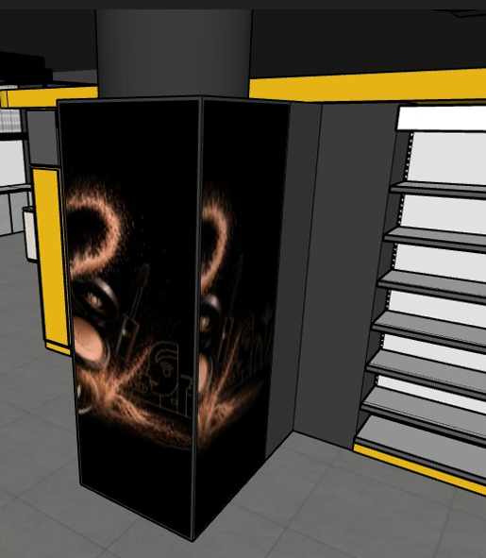 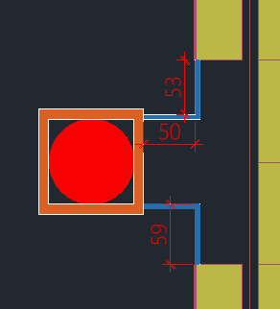
 |  | الإجمالي
6 |  | اعمال الدهانات
1 | عام للموقع | توريد وتنفيذ دهان أسود مطفي للأسقف حسب العينة المعتمدة، ويشمل البند: • تجهيز ومعالجة الأسطح قبل الدهان لضمان تجانس النتيجة. • رش طبقتين من الدهان الأسود المطفي على كامل الأسقف الخرسانية. • دهان دكتات التكييف والمواسير المعلقة في السقف باللون نفسه. • الكود المعتمد: S 8500-N (جوتن). | 450 | متر مربع
2 | عام للموقع | توريد وتنفيذ أعمال الدهان والمعالجة للجدران حسب الأكواد المعتمدة، ويشمل البند: • معالجة وتجهيز الجدران وإصلاح العيوب قبل الدهان. • طلاء طبقتين من الدهان المطفي بعد الانتهاء من المعالجة. • الأكواد المعتمدة: RD-0204 (الجزيرة) ، S 8500-N (جوتن). | 500 | متر مربع
 |  | الإجمالي
 |  | الإجمالي العام

اعمال النجارة
الرقم | البند | الوصف | الكمية | وحدة القياس | سعر الوحدة | الإجمالي | لقطات توضيحية
1 |  | اعمال النجارة (مع تركيب الليد فقط)
1 | وحدات العرض | توريد وتركيب وحدة عرض MA-MU-03: توريد وتركيب وحدة مكياج من خشب الميلامين، مع جزء علوي يحمل حروفاً بارزة من الاكليرك المضئ باللون المعتمد، ويشمل السعر المرايا مع اضاءة حسب المخططات المعتمدة. يشمل البند الأعمال الخشبية والأكريليك و المرايا فقط. | 2 | عدد |  |  | 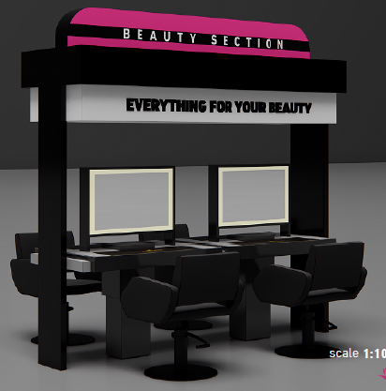
2 | وحدات العرض | توريد وتركيب وحدة عرض MA-MU-01: توريد وتركيب وحدة عرض للمكياج من خشب الميلامين الأسود مع خلفية للرفوف من نفس خشب الميلامين الأسود وأدراج سفلية، وبها تجويف لبوكسين من الأكريليك قابلين لتغيير الطباعة حسب التصميم والمخططات المعتمدة. يشمل البند جميع أعمال التوريد والتركيب والتثبيت اللازمة لإتمام العمل وفق التصميم المعتمد. | 95 | عدد |  |  | 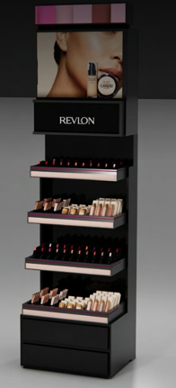
3 | وحدات العرض | توريد وتركيب وحدة عرض MA-MU-04: توريد وتركيب وحدة عرض من خشب الميلامين مع مرايا حسب المخططات المعتمدة. يشمل البند جميع أعمال التوريد والتركيب والتثبيت اللازمة لإتمام العمل وفق التصميم المعتمد. | 19 | عدد
4 | وحدات العرض | توريد وتركيب وحدة عرض MA-DU-02: توريد وتركيب وحدة عرض جانبية لوحدات الميك اب من خشب MDF مدهون بالدهان الناري، مع رفوف من الميلامين الأسود ودرج سفلي حسب التصميم، وخلفية من الأكريليك المضيء، وتجهيز تجويف وفق مقاسات الشاشة المعتمدة حسب المخططات المعتمدة. ملاحظات: • جميع المطبوعات من الأكريليك القابل لتغيير الإعلان. • لا يشمل البند توريد الشاشة، مع توفير مجرى علوي لتمديدات الكهرباء والداتا للشاشة. | 6 | عدد |  |  | 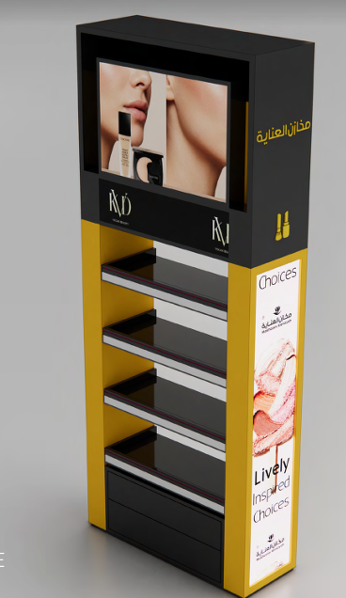
5 | وحدة عرض | توريد وتركيب وحدات جدارية حول الأعمدة عبارة عن ألواح من الأكريليك المضيء وتجهيزها للصق الاستيكر عليها حسب التصميم المعتمد. لا يشمل البند توريد الليد، ويشمل تركيبه فقط. | 70 | متر مربع |  |  | 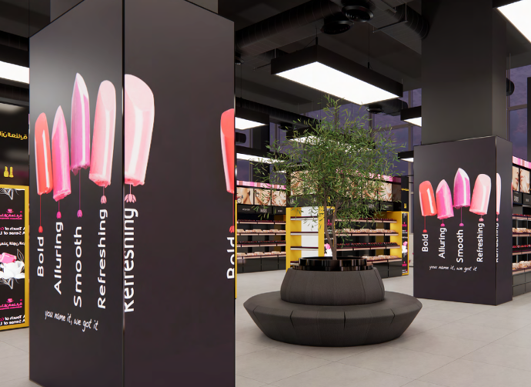
6 | وحدة عرض | توريد وتركيب تيوب خشبي لتركيب اضاءة مخفية: توريد وتصنيع وتركيب تيوب من الخشب بمقطع 10×10 سم مزوّد بتجويف علوي لتركيب الليد، يُركّب على جدار الدور الأول من الجهة الخارجية، ويُدهن بنفس دهان السقف حسب الكود المعتمد. •يشمل البند الأعمال الخشبية وأعمال الدهان وتركيب الليد دون توريده، وجميع أعمال التوريد والتركيب والتثبيت اللازمة لإتمام العمل وفق التصميم المعتمد. | 1 | متر طولى |  |  | 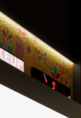
7 | وحدة خدمة | توريد وتركيب وحدة خدمة العملاء MA-DU-05 (وحدات التخزين): توريد وتركيب وحدات تخزين داخلية من خشب الميلامين بلون رمادي مع التقسيمات الداخلية حسب المخطط المعتمد، مع تكسية من رخام التندرا حسب العينة المعتمدة. يشمل البند جميع أعمال التوريد والتركيب والتثبيت اللازمة لإتمام العمل وفق التصميم المعتمد. | 14.8 | متر طولي |  |  | 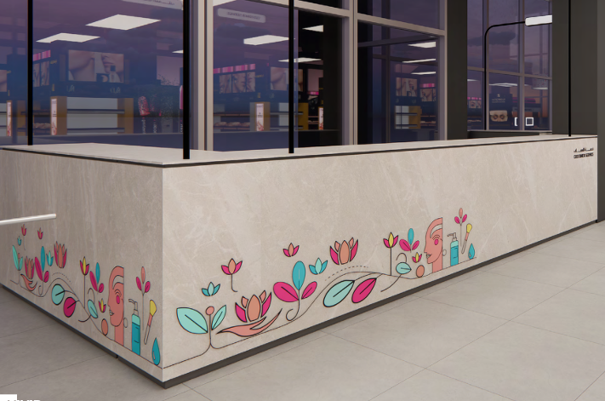
8 | باب مخفي | توريد وتركيب باب لجدار المستودع من خشب الـ MDF مدهون حسب العينة المعتمدة، ويشمل البند: • توريد وتصنيع الباب من خشب MDF وفق المقاسات المعتمدة في المخططات المرسلة. • توريد وتركيب جميع الإكسسوارات والمفصلات من نوع الدفّاش (Push to Open) وأنظمة الإغلاق. • أعمال التجهيز والتثبيت والضبط لضمان تماشي الباب مع سطح جدار المستودع بشكل مخفي. • دهان الباب الآخر القائم حسب العينة المعتمدة. • يشمل البند جميع أعمال التوريد والتصنيع والتركيب والتجهيز اللازمة لإتمام العمل وتسليمه مكتملاً وفق التصميم المعتمد. | 2.0 | عدد |  |  | 
9 | وحدة خدمة | توريد وتركيب وحدة هدايا مع دوران من خشب MDF مدهون باللون الاصفر حسب الكود المعتمد، تشمل رفوفاً ووحدات تخزين داخلية وسطحاً من الكوريان باللون الاصفر حسب العينة المعتمدة، مع نعل من الحديد المطلي باللون الأصفر حسب الكود المعتمد. •يشمل البند جميع أعمال التوريد والتركيب والتثبيت اللازمة لإتمام العمل وفق التصميم المعتمد. •المقاسات 360*280 سم | 1 | عدد |  |  | #VALUE!
10 | وحدة خدمة | توريد وتركيب استاند هدايا: توريد و تركيب استاند هدايا يتكون من رفوف علوية من الميلامين مع رفوف مدهونة باللون الأصفر، و وحدة تخزين سفلية من الميلامين، حسب المخططات المعتمدة. مقاس الوحدة 280*360 سم | 1 | عدد |  |  | #VALUE!
11 | وحدة عرض | توريد وتركيب بوكس خشبي لتركيب الأسطح المشدودة بمنطقة الهدايا بأبعاد 320×280 سم: توريد وتصنيع وتركيب بوكس من الخشب مخصص لتركيب الأسطح المشدودة (الاسترتش) في منطقة خدمة العملاء وفق التصميم والمخططات المعتمدة. •يشمل البند الأعمال الخشبية وجميع أعمال التوريد والتركيب والتثبيت اللازمة لإتمام العمل وفق التصميم المعتمد. | 1 | عدد |  |  | #VALUE!
12 | بار | توريد وتركيب بار حرف L من خشب الشيبورد المقاوم حسب العينة المعتمدة، مع سطح وتلبيس أمامي بارز من رخام التندرا بيج بمقاس 170 * 270سم، ومزوّد بتخزين داخلي ورفوف. يتم اعتماد عينة الخشب والرخام من قبل المصمم قبل بدء التنفيذ. | 1 | عدد |  |  | 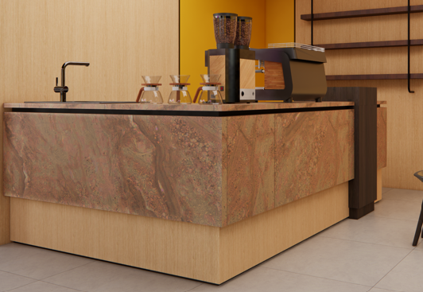
13 | تكسية | توريد وتركيب تكسية جدارية من خشب الشيبورد بسماكة 18 مم لجدار منطقة الكوفي حسب العينة المعتمدة، شاملاً جميع المواد والمصنعيات وأعمال التوريد والتركيب اللازمة لإتمام العمل. | 16 | متر مربع
14 | تكسية | توريد وتركيب تكسية جدارية من خشب الـ MDF مدهونة باللون الأصفر حسب عينة الدهان المعتمدة، شاملاً جميع المواد والمصنعيات وأعمال التوريد والتركيب اللازمة لإتمام العمل. | 9 | متر مربع |  |  | #VALUE!
15 | رفوف | توريد وتركيب وحدة رفوف خشبية من الشيبورد حسب العينة المعتمدة، مع خلفية من دهان اصفر، بمقاس 70×260 سم، شاملاً جميع المواد والمصنعيات وأعمال التركيب اللازمة. | 1 | عدد
16 | رفوف | توريد وتركيب وحدة من (3) رفوف من خشب الشيبورد مع قطعتين من الحديد الديكوري المدهون باللون الأسود، تُثبّت جميعها معلّقة على الجدار، بمقاس الرف 140×20 سم، شاملاً جميع المواد والمصنعيات وأعمال التركيب اللازمة. | 1 | عدد |  |  | 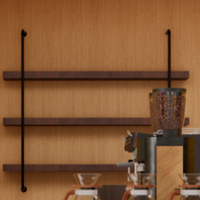
17 | زوايا | توريد وتركيب زوايا حماية لحواف الأعمدة من المعدن أو البلاستيك حسب العينة المعتمدة. يشمل البند جميع أعمال التوريد والتركيب والتثبيت اللازمة لإتمام العمل وفق التصميم المعتمد. | 16 | عدد |  |  | 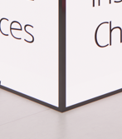
 |  | الإجمالي
2 |  | السقف المشدود (خشب و يشمل الوايرات و التعليق)
1 | سقف مشدود | توريد وتركيب سقف مشدود بأبعاد 170×400 سم: يتكوّن من صناديق خشبية معلّقة في السقف بعمق 25 سم بأوتار معدنية، مع إضاءة بيضاء وفق المقاسات المعتمدة في المخططات المرسلة، ويكون من الخشب المدهون باللون الأسود حسب الكود المعتمد. يشمل البند الأعمال الخشبية والوايرات مع التعليق. | 8 | عدد |  |  | 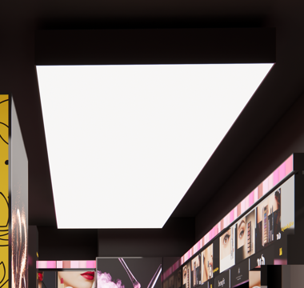
2 | سقف مشدود | توريد وتركيب سقف مشدود بأبعاد 170×500 سم: يتكوّن من صناديق خشبية معلّقة في السقف بعمق 25 سم بأوتار معدنية، مع إضاءة بيضاء وفق المقاسات المعتمدة في المخططات المرسلة، ويكون من الخشب المدهون باللون الأسود حسب الكود المعتمد. يشمل البند الأعمال الخشبية والوايرات مع التعليق. | 5 | عدد
3 | سقف مشدود | توريد وتركيب سقف مشدود بأبعاد 545×370 سم: يتكوّن من صناديق خشبية معلّقة في السقف بعمق 25 سم بأوتار معدنية، مع إضاءة بيضاء وفق المقاسات المعتمدة في المخططات المرسلة، ويكون من الخشب المدهون باللون الأسود حسب الكود المعتمد. يشمل البند الأعمال الخشبية والوايرات مع التعليق. | 1 | عدد
4 | اسقف خشب | توريد وتركيب سقف خشبي مشدود بأبعاد 380×350 سم: يتكوّن من صناديق خشبية معلّقة بالسقف بعمق 70 سم بأوتار معدنية، ، ومع تركيب إضاءة وفق المقاسات المعتمدة في المخططات المرسلة، والخشب مدهون باللون الأصفر حسب الكود المعتمد. يشمل البند الأعمال الخشبية وأعمال التعليق والتركيب اللازمة لإتمام العمل. | 1 | عدد
5 | سقف مشدود | توريد وتركيب سقف مشدود بأبعاد 150×200 سم: يتكوّن من صناديق خشبية معلّقة في السقف بأوتار معدنية، مع إضاءة بيضاء وفق المقاسات المعتمدة في المخططات المرسلة. يشمل البند الأعمال الخشبية والوايرات والحروف الأكريليك والاستيكر مع التعليق. | 3 | عدد |  |  | 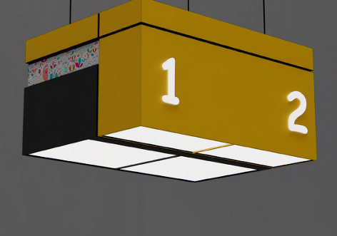
 |  | الإجمالي
3 |  | اللايت بوكس (معلق جدارى,خشب مع توريد الليد فقط)
1 | لايت بوكس | توريد وتركيب لايت بوكس خشبي معلّق جداري بأبعاد 120×120 سم: يتكوّن من صندوق خشبي معلّق على الجدار مدهون حسب الكود المعتمد، مع تركيب الليد وفق المقاسات المعتمدة في المخططات المرسلة. يشمل البند الأعمال الخشبية وتركيب الليد فقط دون توريده. | 4 | عدد |  |  | 
2 | لايت بوكس | توريد وتركيب لايت بوكس خشبي معلّق جداري بأبعاد 120×260 سم: يتكوّن من صندوق خشبي معلّق على الجدار مدهون حسب الكود المعتمد، مع تركيب الليد وفق المقاسات المعتمدة في المخططات المرسلة. يشمل البند الأعمال الخشبية وتركيب الليد فقط دون توريده. | 2 | عدد
 |  | الإجمالي
 |  | الإجمالي العام

دعايا و اعلان
الرقم | البند | الوصف | الكمية | وحدة القياس | سعر الوحدة | الإجمالي | لقطات توضيحية
1 |  | الاستيكر و الطباعة
1 | استيكر | توريد وتركيب استيكر على وحدة MA-MU-04 بمقاس 115×15 سم، وفق التصميم والمخططات المعتمدة، شاملاً أعمال التوريد والتركيب اللازمة. | 19 | عدد
2 | استيكر | توريد وتركيب استيكر مطبوع لسقف الكاشير بمقاس 400×20 سم، وفق التصميم والمخططات المعتمدة، شاملاً أعمال التوريد والتركيب اللازمة. | 3 | عدد
3 | استيكر | توريد وتركيب استيكر على جدار واجهة الميزانين وفق التصميم والمخططات المعتمدة، شاملاً أعمال التوريد والتركيب اللازمة. |  | متر مربع
4 | استيكر | توريد وتركيب استيكر لوحدة خدمة العملاء MA-DU-05 (وحدات التخزين): يُركّب على الأوجه الثلاثة للرخام بارتفاع 1 متر، ويكون استيكر شفاف مطبوع عليه، وفق التصميم المعتمد. | 14.8 | متر طولي
5 | استيكر | توريد و تركيب استيكر لوحدة الهدايا بمقاسات 350*100 سم | 1.0 | عدد |  |  | 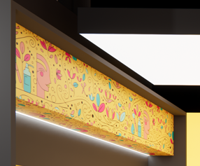
6 | استيكر | توريد و تركيب استيكر لوحدة الهدايا بمقاسات 640*60 سم | 1 | عدد |  |  | #VALUE!
7 | استيكر | توريد وتركيب استيكر مطبوع على الوحدات الأكريليك الجدارية حول الأعمدة وفق التصميم المعتمد. لا يشمل البند توريد الليد، ويشمل تركيبه فقط. | 70 | متر مربع
8 | استيكر | توريد و تركيب استيكر مطبوع على الزجاج السيكوريت الخاص بغرفة الامن مقاس 200*300 سم |  |  |  |  | 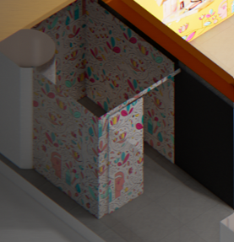
9 | استيكر | توريد و تركسيب استيكر حسب التصميم على صندوق الحريق حسب المقاسات | 1 | عدد
10 | طباعة | توريد وتركيب طباعة إعلانية لوحدة العرض MA-DU-02: • قطعتان مقاس 160×32 سم. • قطعة مقاس 82×20 سم. تكون الطباعة على الورق الخاص بالإعلانات المخصص للبوكسات الأكريليك المضيئة القابلة لتغيير ورقة الإعلان (طباعة فقط وليست استيكر). | 6 | عدد
11 | طباعة | توريد وتركيب طباعة إعلانية لوحدة العرض MA-MU-01: • قطعة مقاس 70×50 سم. • قطعة مقاس 70×20 سم. تكون الطباعة على الورق الخاص بالإعلانات المخصص للبوكسات الأكريليك المضيئة القابلة لتغيير ورقة الإعلان (طباعة فقط وليست استيكر). | 95 | عدد
 |  | الإجمالي
2 |  | الشعارات
1 | شعارات | توريد وتركيب شعارات من الأكريليك بدون اضاءة للوحات الداخلية وعلى الوحدات الخشبية بالمتر الطولي، حسب المخططات المعتمدة. يشمل البند جميع أعمال التوريد والتركيب والتثبيت اللازمة لإتمام العمل وفق التصميم المعتمد. | 35 | متر طولي
 |  | الإجمالي
 |  | الإجمالي العام

اعمال الاسترتش
الرقم | البند | الوصف | الكمية | وحدة القياس | سعر الوحدة | الإجمالي | لقطات توضيحية
1 |  | السقف المشدود (تركيب الليد مع توريد و تركيب الاسترتش)
1 | سقف مشدود | توريد وتركيب سقف مشدود (استرتش) سادة بأبعاد 170×400 سم: يشمل توريد وتركيب غشاء الاسترتش السادة على الإطار المخصص وفق المقاسات المعتمدة في المخططات المرسلة، مع تركيب الليد، وجميع أعمال التوريد والتركيب والتثبيت اللازمة لإتمام العمل على الوجه المطلوب. | 8 | عدد
2 | سقف مشدود | توريد وتركيب سقف مشدود (استرتش) سادة بأبعاد 170×500 سم: يشمل توريد وتركيب غشاء الاسترتش السادة على الإطار المخصص وفق المقاسات المعتمدة في المخططات المرسلة، مع تركيب الليد، وجميع أعمال التوريد والتركيب والتثبيت اللازمة لإتمام العمل على الوجه المطلوب. | 5 | عدد
3 | سقف مشدود | توريد وتركيب سقف مشدود (استرتش) سادة بأبعاد 545×370 سم: يشمل توريد وتركيب غشاء الاسترتش السادة على الإطار المخصص وفق المقاسات المعتمدة في المخططات المرسلة، مع تركيب الليد، وجميع أعمال التوريد والتركيب والتثبيت اللازمة لإتمام العمل على الوجه المطلوب. | 1 | عدد
4 | سقف مشدود | توريد وتركيب سقف مشدود (استرتش) سادة بأبعاد 380×350 سم: يشمل توريد وتركيب غشاء الاسترتش السادة على إطار خشبي معلّق بالسقف وفق المقاسات المعتمدة في المخططات المرسلة، مع تركيب الليد (الإضاءة البيضاء)، ويُنفّذ الاسترتش بمقاس 70×60 سم بشكل متكرر داخل التقسيمات، وجميع أعمال التوريد والتركيب والتثبيت اللازمة لإتمام العمل على الوجه المطلوب. | 1 | عدد |  |  | #VALUE!
5 | سقف مشدود | توريد وتركيب سقف مشدود (استرتش) سادة بأبعاد 150×200 سم: يشمل توريد وتركيب غشاء الاسترتش السادة على الإطار المخصص وفق المقاسات المعتمدة في المخططات المرسلة، مع تركيب الليد، وجميع أعمال التوريد والتركيب والتثبيت اللازمة لإتمام العمل على الوجه المطلوب. | 3 | عدد
 |  | الإجمالي
2 |  | الاسترتش المطبوع للوحدات (لا يشمل توريد الليد)
1 | لايت بوكس | توريد وتركيب استرتش مطبوع للايت بوكس الجداري المعلق بأبعاد 120×120 سم: توريد وتركيب قطعة استرتش مطبوعة على اللايت بوكس الجداري المعلق بمقاس 120×120 سم وفق التصميم والمخططات المعتمدة، شاملاً أعمال التركيب والتثبيت اللازمة. لا يشمل البند توريد الليد. | 4 | عدد
2 | لايت بوكس | توريد وتركيب استرتش مطبوع للايت بوكس الجداري المعلق بأبعاد 120×260 سم: توريد وتركيب قطعة استرتش مطبوعة على اللايت بوكس الجداري المعلق بمقاس 120×260 سم وفق التصميم والمخططات المعتمدة، شاملاً أعمال التركيب والتثبيت اللازمة. لا يشمل البند توريد الليد. | 2 | عدد
3 | وحدة عرض | توريد وتركيب استرتش مطبوع لمنطقة الهدايا: توريد وتركيب قطعة استرتش مطبوعة بمقاس320 ×280 سم وفق التصميم والمخططات المعتمدة، شاملاً أعمال التركيب والتثبيت اللازمة. • لا يشمل البند توريد الليد. | 1 | عدد |  |  | 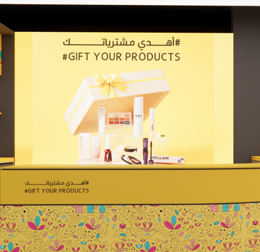
4 | لايت بوكس | توريد وتركيب استرتش مطبوع لوحدة العرض MA-MU-01: توريد وتركيب قطعة استرتش مطبوعة بمقاس 70×16 سم وفق التصميم والمخططات المعتمدة، شاملاً أعمال التركيب والتثبيت اللازمة. لا يشمل البند توريد الليد. | 95 | عدد
 |  | الإجمالي
 |  | الإجمالي العام

توريد و اثاث
الرقم | البند | الوصف | الكمية | وحدة القياس | سعر الوحدة | الإجمالي | لقطات توضيحية
1 |  | توريدات الاضاءة
1 | اضاءة تراك لايت | توريد وتركيب إضاءة تراك لايت مع ليد حسب العينة المعتمدة، ماركة ULTRALIGHT موديل BNL2106، ويشمل البند: • وحدة إضاءة خطية LED معلّقة، موديل BNL2106-Black وزاوية BNL2106-L وفق المخططات وارتفاعات التعليق المعتمدة. • يُركّب النظام بشكل مستطيل (إطار مغلق) باستخدام الوحدات المستقيمة ووصلات الزوايا BNL2106-L حسب التصميم والمخطط المعتمد. • المواصفات: القدرة 24 وات، درجة حرارة اللون 4000K، التدفق الضوئي 1920 لومن، الكفاءة 80 lm/W، معامل القدرة PF 0.9، التيار 600 مللي أمبير. • جميع مستلزمات التركيب من وسائل تعليق وتثبيت وأسلاك وDriver والتوصيلات الكهربائية. • الاختبار والتشغيل واعتماد العينة من قبل المصمم قبل التوريد النهائي. | 14 | متر طولي |  |  | 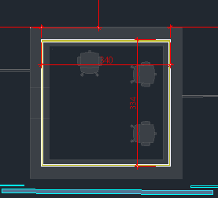 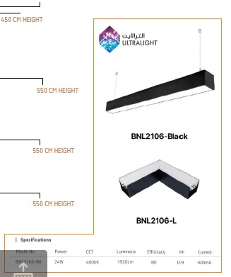
2 | اضاءة ليد | توريد وتركيب شريط إضاءة LED COB خلف ألواح الأكريلك والاسترتش PVC في الوحدات والأسقف، حسب عينة الليد المعتمدة، ويشمل البند: • شريط بقدرة 24 وات/متر، جهد تشغيل 48V DC، درجة حرارة لون 4000K، كثافة 528 LED/متر، ومعامل تجسيد لوني CRI ≥ 95. • جميع مستلزمات التركيب من وسائل تثبيت، وأسلاك توصيل، وDriver مناسب، والتوصيلات الكهربائية. • الاختبار والتشغيل للحصول على إضاءة متجانسة خالية من ظهور نقاط الإضاءة (Dot-Free). • اختبار الليد أولاً على بوكس من الأكريلك لاعتماده من حيث توزيعه وشدة إضاءته واعتماد العينة من قبل المصمم قبل التوريد النهائي. | .. | متر طولي
 |  | الإجمالي
2 |  | الاثاث
1 | جلسة | توريد وتصنيع وتركيب كنب جلوس دائري للعملاء، يُصنّع وفق المقاسات المرسلة في المخططات المعتمدة وعينات الجلد المختارة، شاملاً الحوض والزرع. يشمل البند جميع أعمال التوريد والتصنيع والتركيب اللازمة لإتمام العمل وفق التصميم المعتمد. | 1 | عدد
2 | كرسى | توريد وتركيب كراسي جلوس العملاء على وحدات التجربة MA-MU-01 وفق التصميم والعينة المعتمدة. يشمل البند جميع أعمال التوريد والتركيب اللازمة لإتمام العمل وفق التصميم المعتمد. | 8 | عدد
3 | جلسة | توريد وتركيب جلسة منجّدة بالقماش ، ومُلبّسة من الجزء السفلي بخشب الشيبورد حسب العينة المعتمدة، بمقاس 350 سم، شاملاً جميع المواد والمصنعيات وأعمال التركيب اللازمة. | 1 | عدد |  |  | 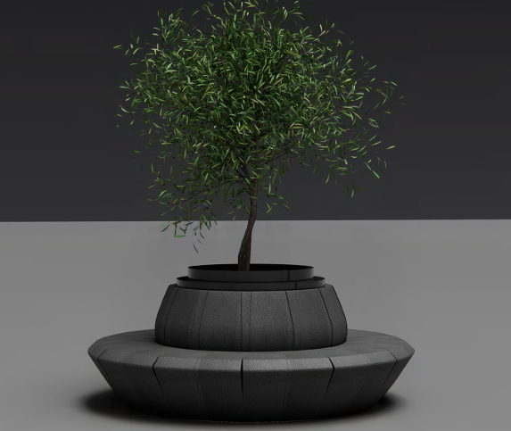 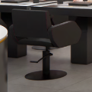
4 | طاولات | توريد وتركيب طاولة بسطح من الميلامين الأسود بقطر 45 سم، مع قاعدة من الحديد المدهون باللون الأسود، شاملاً جميع المواد والمصنعيات وأعمال التركيب اللازمة. | 1 | عدد
5 | كراسى | توريد وتركيب كرسي خشبي لمنطقة القهوة حسب العينة المعتمدة، شاملاً جميع المواد والمصنعيات وأعمال التركيب اللازمة. | 1 | عدد
 |  | الإجمالي
3 |  | الشاشات
1 | شاشات | توريد وتركيب شاشة عرض بالمقاسات المطلوبة داخل وحدة العرض MA-DU-02. يتم اعتماد عينة الشاشة ومطابقة التجويف الخاص بها بالتنسيق مع النجار قبل التركيب. | 6 | عدد
 |  | الإجمالي
4 |  | الفواصل
1 | غرفة زجاج | توريد وتصنيع وتركيب حاجز من الزجاج السيكوريت بمقاس 200 سم وبارتفاع 300 سم، مع باب سحّاب بعرض 75 سم، شاملة كامل التدعيمات اللازمة، وفق التصميم المعتمد. • يشمل البند جميع أعمال التوريد والتصنيع والتركيب والتثبيت والإكسسوارات اللازمة لإتمام العمل وفق التصميم المعتمد. | 1 | عدد
 |  | الإجمالي
5 |  | الحديد
1 | حديد | توريد وتركيب ديكور من الحديد المدهون باللون الأسود، عبارة عن تيوبات (أنابيب) حديد دائرية مع لوحات يتم وضع حروف الأكريليك عليها حسب التصميم المعتمد. يشمل البند تجهيز اللوحات لوضع الأكريليك فقط حسب التصميم (دون توريد الأكريليك)، وكذلك أعمال تثبيت الحديد في الرخام، وجميع أعمال التوريد والتصنيع والتركيب والتثبيت اللازمة لإتمام العمل وفق التصميم المعتمد. | 1 | عدد |  |  | #VALUE!
 |  | الإجمالي
 |  | الإجمالي العام

